风格
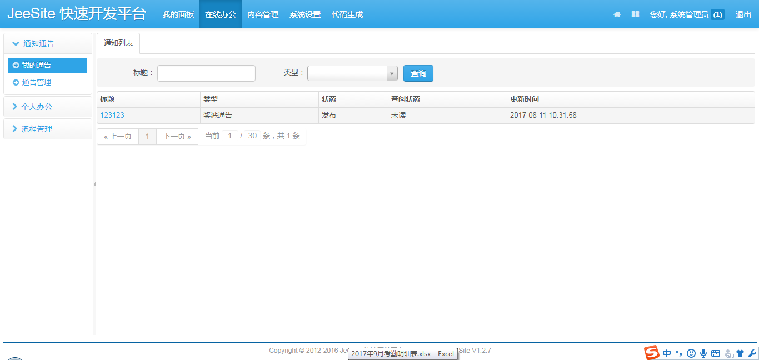
按照jeesite现有风格进行开发（包括UI风格和代码结构风格）

按钮、列表、下拉框参照如下页面进行

